vip classic
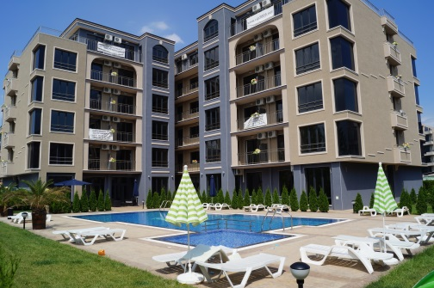
"ВИП 2005 " ООД |  |  | VIP CLASSIC
www.vip2005.net
info@vip2005.net
 |  |  | BULGARIA - SUNNY BEACH
+359 878 28 4567
+359 878 28 4578
+359 878 71 71 87
+359 878 29 4567 |  | приложение с цени на свободни апартаменти

ЕТАЖ | Ап.№ по кадастр. скица | Ап.№ | ВИД | ПЛОЩ КВ.М | ОБЩИ ЧАСТИ | ОБЩА ПЛОЩ | ЦЕНА КВ.М | ЦЕНА евро | ЗАБЕЛЕЖКА
2 | I 03 | 203 | 1 спалня | 53.44 | 8.41 | 61.85 | 750 | 46,400
 | I 05 | 205 | студио | 30.92 | 4.87 | 35.79 | 800 | 28,600
 | I 06 | 206 | 2 спални 2 бани | 96.27 | 15.00 | 111.27 | 718 | 79,900
 | I 07 | 207 | 1 спалня басейн | 70.69 | 11.81 | 82.50 | 670 | 55,300
3 | II 04 | 304 | 1 спалня | 55.66 | 9.12 | 64.78 | 790 | 51,200
 | II 06 | 306 | 2 спални 2 бани | 96.27 | 15.00 | 111.27 | 718 | 79,900
 | II 09 | 309 | 1 спалня | 56.54 | 9.44 | 65.98 | 703 | 46,400
 | II 10 | 310 | 1 спалня | 52.59 | 8.11 | 60.70 | 890 | 54,000
 | II 11 | 311 | 1 спалня басейн | 59.38 | 9.92 | 69.30 | 800 | 55,440
4 | III 01 | 401 | 1 спалня | 58.46 | 9.58 | 68.04 | 800 | 54,430
 | III 03 | 403 | 1 спалня | 53.44 | 8.41 | 61.85 | 750 | 46,400
 | III 04 | 404 | 1 спалня басейн | 55.66 | 9.12 | 64.78 | 790 | 51,200
 | III 06 | 406 | 2 спални 2 бани | 96.27 | 15.00 | 111.27 | 718 | 79,900
 | III 07 | 407 | 1 спалня | 70.69 | 11.81 | 82.50 | 670 | 55,300
 | III 08 | 408 | 1 спалня | 61.88 | 9.54 | 71.42 | 770 | 54,990
 | III 09 | 409 | 1 спалня | 56.54 | 9.44 | 65.98 | 703 | 46,400
 | III 11 | 411 | 1 спалня басейн | 59.38 | 9.92 | 69.30 | 800 | 55,440
 | III 12 | 412 | 1 спалня басейн | 57.54 | 8.87 | 66.41 | 900 | 59,770
6 | M 02 | 602 | 1 спалня камина | 117.06 | 18.42 | 135.48 | 1200 | 162,580
 | M 04 | 604 | 2 спални камина | 96.31 | 14.32 | 110.63 | 900 | 99,570
 | M 05 | 605 | 1 спалня камина | 70.63 | 11.08 | 81.71 | 900 | 73,540
 | M 06 | 606 | 1 спалня камина | 61.68 | 9.14 | 70.82 | 900 | 63,740
 | M 07 | 607 | 2 спални | 115.92 | 18.25 | 134.17 | 1000 | 134,170
 | M 08 | 608 | 2 спални камина | 109.90 | 16.81 | 126.71 | 1200 | 152,050

